Eliminar Duplicados2
REPORTE DE VENTAS PRIMER SEMESTRE 2010

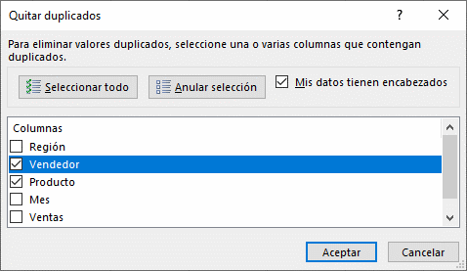
Región | Vendedor | Producto | Mes | Ventas | Comisión
Sur | Arturo | Transformadores | Jan-10 | 665 | 13.3
Sur | Arturo | Lámparas | Jan-10 | 1,132 | 22.6
Sur | Arturo | Cables | Jan-10 | 3,802 | 76.0
Norte | Darío | Cables | Jan-10 | 2,529 | 50.6
Norte | Darío | Lámparas | Jan-10 | 7,224 | 144.5
Norte | Darío | Transformadores | Jan-10 | 8,462 | 169.2
Sur | Javier | Transformadores | Jan-10 | 387 | 7.7
Sur | Javier | Cables | Jan-10 | 1,648 | 33.0
Sur | Javier | Lámparas | Feb-10 | 1,361 | 27.2
Norte | Jorge | Transformadores | Jan-10 | 2,478 | 49.6
Norte | Jorge | Cables | Jan-10 | 3,572 | 71.4
Norte | Jorge | Lámparas | Jan-10 | 6,739 | 134.8
Norte | Miguel | Lámparas | Jan-10 | 1,433 | 28.7
Norte | Miguel | Transformadores | Feb-10 | 2,243 | 44.9
Norte | Miguel | Cables | Feb-10 | 9,082 | 181.6
Sur | Saúl | Transformadores | Jan-10 | 3,316 | 66.3
Sur | Saúl | Lámparas | Jan-10 | 6,956 | 139.1
Sur | Saúl | Cables | Jan-10 | 7,687 | 153.7

